상품제안서
자개미용세트-골드 | 상품코드: F00042

 |  |  |  |  |  |  | 02-412-0044 | www.easy1.co.kr
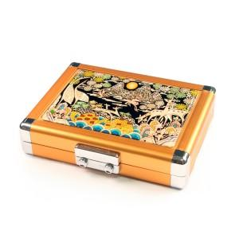

【상세/제작정보】

【인쇄/포장옵션】 | 실크 / 포장지포장

【공급단가】 | 수량 | 30~ | 50~ | 100~ | 300~ | 500~
*VAT별도 | 단가 | 54,600원 | 53,690원 | 52,320원 | 51,410원 | 50,050원

【상품 URL】 | https://dev.easy1.co.kr:443/src/goods_detail.php?gdno=42

